Hoja 1
REPORTE DE PRUEBAS:
Id | Titulo | Comentarios | Prioridad | Estado
UNIT-01 | Funcionalidad de la barra de busqueda |  | Alta | APROBADO
UNIT-02 | Boton de "atencion telefonica" | Error en redireccion y en tamaño de texto | Baja | DESAPROBADO
UNIT-03 | Bloque de "informacion" en el footer | Error con boton extra | Baja | DESAPROBADO
UNIT-04 | Bloque de "newsletter" en el footer |  | Baja | APROBADO
UNIT-05 | Funcionamiento del boton "AMD" en la navbar |  | Media | APROBADO
UNIT-06 | Botones del carrousel principal |  | Baja | APROBADO
UNIT-07 | Funcionamiento del registro |  | Critica | APROBADO
UNIT-08 | Funcionamiento del registro con mismo email - caso de prueba negativo |  | Critica | APROBADO
UNIT-09 | Funcionamiento de registro con dni invalido - caso de prueba negativo | Error en validacion de campo | Media | DESAPROBADO

CONCLUSION: | Basandonos en los resultados de las pruebas realizadas, se puede concluir que el producto ha superado las pruebas necesarias para su puesta en produccion, y aunque existen errores ya identificados, estos no limitan la calidad general del producto, recomendamos proceder con la puesta en produccion, con vista a corregir los problemas restantes en proximas versiones o actualizaciones

TESTER: | Ramirez, Fernando Ariel

REPORTE DE DEFECTOS:
Id | Titulo | Nombre defecto | Tipo de defecto | Criticidad
UNIT-02 | Boton de "atencion telefonica" | Boton no responde ni redirecciona | Funcional | Baja
UNIT-02 | Boton de "atencion telefonica" | Tamaño de texto superior a lo esperado | Visual | Baja
UNIT-03 | Apartado de "informacion" en el footer | Boton extra en lugar inadecuado | Visual | Baja
UNIT-09 | Funcionamiento de registro con dni invalido - caso de prueba negativo | Campo dni no se valida correctamente | Funcional | Media

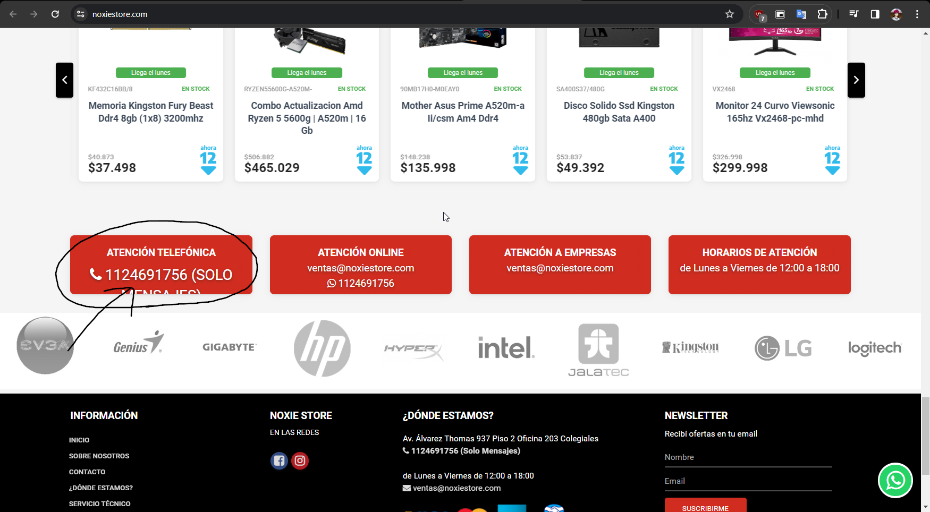
ID #Asociado | UNIT-02 | Evidencia
Título | Funcionalidad de boton de "atencion telefonica"
Descripción | El boton no funciona, no responde ni redirecciona como deberia
Precondiciones | El usuario debe estar posicionado en el home de la web https://www.noxiestore.com/
Criticidad | Baja
Tipo de defecto | Funcional
Datos de prueba
Pasos | 1-El usuario scrollea hacia abajo hasta llegar al primer pre-footer 2-El usuario localiza el primer boton a la izquierda de todo llamado "atencion telefonica" 3-El usuario hace click en "1124691756 (SOLO MENSAJES)"
Resultado esperado | Al hacer click el usuario debe ser redireccionado hacia whatsapp web, quedando listo para enviar mensajes
Resultado obtenido | El boton no responde ni redirecciona hacia whatsapp web
Comentarios

ID #Asociado | UNIT-02 | Evidencia
Título | Visualizacion del boton de "atencion telefonica"
Descripción | El boton cumple a medias con las especificaciones, las letras son mas grandes de lo debido, mostrando el texto cortado hacia la parte de abajo
Precondiciones | El usuario debe estar posicionado en el home de la web https://www.noxiestore.com/
Criticidad | Baja
Tipo de defecto | Visual
Datos de prueba
Pasos | 1-El usuario scrollea hacia abajo hasta llegar al primer pre-footer 2-El usuario localiza el primer boton a la izquierda de todo llamado "atencion telefonica" 3-El usuario verifica que el boton sea rojo, que el tamaño sea correcto y que el tamaño del texto permita que el texto se vea correctamente
Resultado esperado | El boton debe ser rojo, y el texto debe tener un tamaño adecuado, que cuadre correctamente con los bordes y limites del boton
Resultado obtenido | El color es el rojo correspondiente, aunque el tamaño del texto hace que parte del texto no se vea como deberia, mostrandose cortado
Comentarios

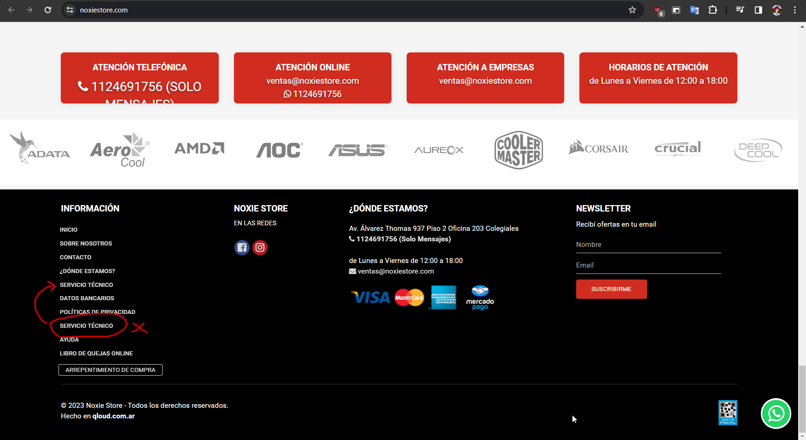
ID #Asociado | UNIT-03 | Evidencia
Título | Boton sobrante en primera seccion del footer
Descripción | La seccion esta bien armada, pero existe un boton sobrante que no deberia estar, el boton de "servicio tecnico", el cual se encuentra repetido
Precondiciones | El usuario debe estar posicionado en el home de la web https://www.noxiestore.com/
Criticidad | Baja
Tipo de defecto | Visual
Datos de prueba
Pasos | 1-El usuario scrollea hacia abajo hasta llegar al footer 2-El usuario localiza el primer apartado del footer, la columna completa desde "informacion" 3-El usuario verifica que arriba de todo en letra blanca, mas grande y todo en mayuscula se lea "informacion" 4-El usuario verifica que debajo de "informacion", se encuentren los botones en minuscula, color blanco, ordenados y en columna: "inicio", "sobre nosotros", "contactos", "¿donde estamos?", "servicio tecnico", "datos bancarios", "politicas de privacidad", "ayuda" y "libro de quejas online"
Resultado esperado | Todos los botones correspondientes deben estar presentes y organizados de manera visualmente correcta
Resultado obtenido | Entre "politicas de privacidad" y "ayuda", se encuentra un boton extra "servicio tecnico" el cual no deberia estar
Comentarios

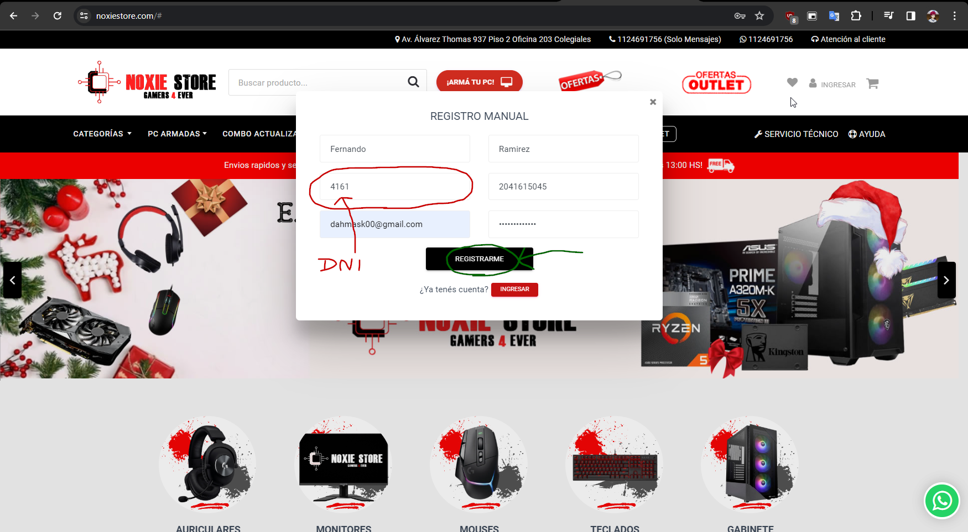
ID #Asociado | UNIT-09 | Evidencia
Título | Funcionamiento de registro con dni negativo
Descripción | Error al registrarse, el registro pasa por alto el numero de dni del usuario, y no lo valida correctamente, dejando registrarse con cualquier numero, menor o mayor a 7-8 numeros
Precondiciones | El usuario debe estar posicionado en el home de la web https://www.noxiestore.com/
Criticidad | Media
Tipo de defecto | Funcional
Datos de prueba | nombre: "Fernando" / apellido: "Ramirez" / dni: 4161 / cuit: 2041615045 email: "emailnousado@gmail.com" / contraseña: "contraseña123"
Pasos | 1-El usuario localiza y hace click en el boton "ingresar" arriba a la derecha 2-El usuario localiza y hace click en el boton "registrarme" que esta debajo del boton ingresar 3-El usuario completa el campo "nombre" y "apellido" con los datos de prueba 4-El usuario completa el campo "dni" y "cuit" con los datos de prueba(dni de 4 digitos) 5-El usuario completa el campo "email" y "contraseña con los datos de prueba 6-El usuario localiza y hace click en el boton "registrarme" debajo de los campos
Resultado esperado | La pagina debe negar el registro, dando un mensaje en rojo debajo del campo dni, con el texto: "dni no valido"
Resultado obtenido | La pagina completa el registro, mostrando un pop-up con nombre "registro completo", como si el dni no fuera invalido
Comentarios

